异常
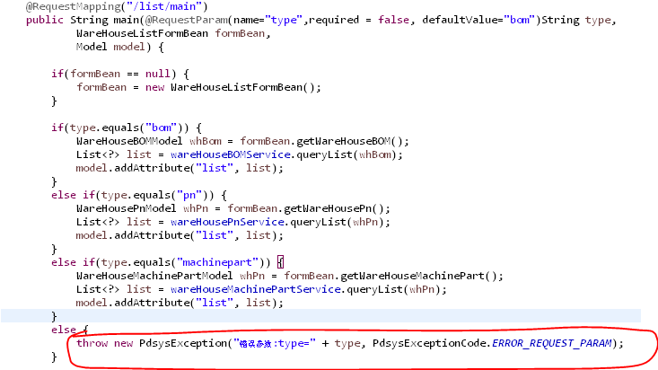
关于业务异常
在任何想抛出的地方直接throw，pdsys会自动通过PdsysExceptionHandler进行统一处理

事务
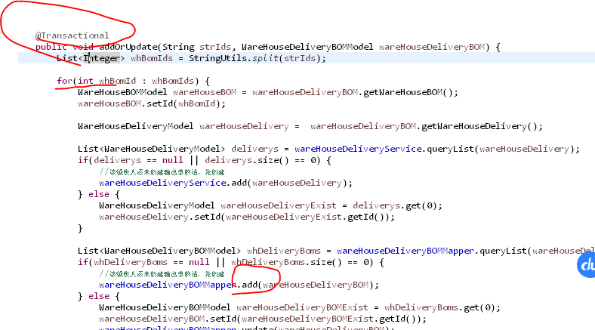
对于数据库处理中循环中进行变更数据，或者需要应用事务，参考如下注解

